žürii
Audentese karika finaalvõistlus
 |  |  | 03. veebr. 2018 Männiku

Korralduskomitee: | KL MäLK | Sponsorid: | Kaitseliidu Tallinna malev
 | Nemo Tabur |  | Cramo Estonia AS
 | Peeter Olesk
 | Arles Taal

Žürii: | Mart Puusepp
 | Karin Muru

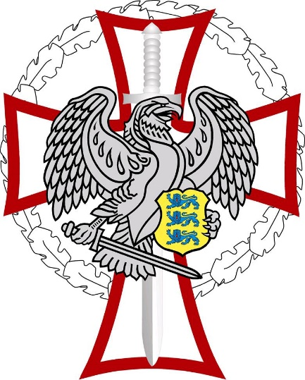
Tulejoonekohtunik: | Oliver Kuks

Finaalide kohtunik | Oliver Kuks

Lugemismasinal, Protokollitaja ja Sius:
 | Liivi Erm

Abikohtunikud: | Merje Tenso

Täname isikliku panuse eest:
 | Elmet Orasson
 | Arles Taal
 | Arvi Saar
 | Toomas Ili
 | Peeter Rebane
 | Rudolf Ankipov
 | Aavo Pekri

